資料（HP用）
 |  |  |  |  |  |  |  | 令和７年７月

女性職員の活躍に関する状況について（一般行政部門）

大阪府では、女性の職業生活における活躍の推進に関する法律（平成２７年法律第６４号。以下「女性活躍推進法」という。）に基づき、「大阪における女性職員の活躍の推進に関する特定事業主行動計画」を策定・実施しています。 今般、女性活躍推進法第２１条の規定に基づき、大阪府における女性の活躍状況を以下のとおり取りまとめましたので、公表いたします。

【常勤職員】
○女性職員の採用割合
 | 項目 | Ｒ３年度 | Ｒ４年度 | Ｒ５年度 | Ｒ６年度 | Ｒ７年度

 | 採用数 | 564 | 544 | 469 | 502 | 524
 |  | (150) | (138) | (112) | (116) | (131)
 | うち女性 | 299 | 274 | 223 | 224 | 244
 |  | (93) | (84) | (59) | (56) | (76)
 | 女性割合 | 53.0% | 50.4% | 47.5% | 44.6% | 46.6%
 |  | (62.0%) | (60.9%) | (52.7%) | (48.3%) | (58.0%)
 | ※各年度の年度当初の採用数
 | ※（ ）内は行政22-25で内数
 | ※定年退職者の再採用、退職出向者の再度の任用を除く
 | ※任期付職員の採用含む

○中途採用の男女別実績
 | 項目 | Ｒ３年度 | Ｒ４年度 | Ｒ５年度 | Ｒ６年度 | Ｒ７年度

 | 採用数 | 136 | 106 | 87 | 91 | 126
 | うち女性 | 50 | 31 | 25 | 27 | 45
 | 女性割合 | 36.8% | 29.2% | 28.7% | 29.7% | 35.7%
 | ※行政26-34、行政35-49、技術（社会人）及び職員数の採用数
 | ※各年度の年度当初の採用数
 | ※定年退職者の再採用、退職出向者の再度の任用を除く

○継続勤務年数の男女差
 | 項目 | Ｒ３年度 | Ｒ４年度 | Ｒ５年度 | Ｒ６年度 | Ｒ７年度

 | 男性 | 21.7 | 21.1 | 20.8 | 20.4 | 19.8
 |  | (22.1) | (21.3) | (21.1) | (20.4) | (19.8)
 | 女性 | 14.4 | 13.9 | 13.8 | 13.7 | 13.6
 |  | (14.7) | (14.2) | (14.1) | (14.0) | (13.6)
 | 男女差 | 7.3 | 7.2 | 7.0 | 6.7 | 6.2
 |  | (7.4) | (7.1) | (7.0) | (6.5) | (6.2)
 | ※（ ）内は一般行政職
 | ※令和７年４月１日時点で在籍する職員について、採用から当該年度末まで勤務した場合の年数を算出
 | ※再任用職員を含む、割愛・特定法人への派遣職員を含まない

○課長級以上・主査級以上・職員に占める女性割合
 | 【全職種】
 | 項目 | Ｒ３年度 | Ｒ４年度 | Ｒ５年度 | Ｒ６年度 | Ｒ７年度 | 伸び率 (R7-Ｒ３)
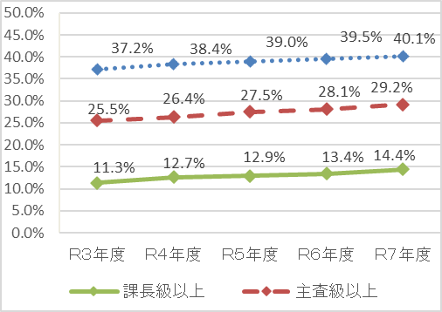
 | 部長級 | 10.2% | 10.2% | 10.3% | 12.3% | 11.7% | 1.5%
 | 次長級 | 8.8% | 12.5% | 14.1% | 15.4% | 14.8% | 6.0%
 | 課長級 | 12.2% | 13.1% | 12.9% | 13.1% | 14.6% | 2.4%
 | 総括研究員級 | 0.0% | 0.0% | 0.0% | 0.0% | 0.0% | 0.0%
 | 課長級以上 | 11.3% | 12.7% | 12.9% | 13.4% | 14.4% | 3.1%
 | 課長補佐級 | 18.4% | 19.2% | 20.4% | 21.4% | 22.0% | 3.6%
 | 主査級 | 32.1% | 33.1% | 34.5% | 35.1% | 36.5% | 4.4%
 | 主任研究員級 | 0.0% | 0.0% | 0.0% | 0.0% | 0.0% | 0.0%
 | 主査級以上 | 25.5% | 26.4% | 27.5% | 28.1% | 29.2% | 3.7%
 | 主事・技師級 | 49.9% | 50.6% | 50.5% | 50.7% | 50.4% | 0.5%
 | 研究員級 | 0.0% | 0.0% | 0.0% | 0.0% | 0.0% | 0.0%
 | 職員計 | 37.2% | 38.4% | 39.0% | 39.5% | 40.1% | 2.9%
 | ※再任用職員を含む、割愛・特定法人への派遣職員を含まない
 | ※各年度4月1日時点

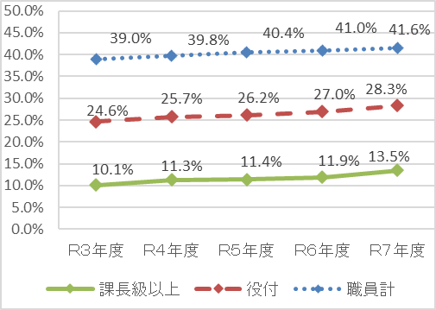
○課長級以上・主査級以上・職員に占める女性割合
 | 【一般行政職】
 | 項目 | Ｒ３年度 | Ｒ４年度 | Ｒ５年度 | Ｒ６年度 | Ｒ７年度 | 伸び率 (R７-Ｒ３)

 | 部長級 | 13.0% | 11.1% | 11.6% | 11.9% | 11.6% | -1.4%
 | 次長級 | 4.3% | 11.0% | 10.7% | 11.7% | 10.7% | 6.4%
 | 課長級 | 11.6% | 11.4% | 11.5% | 11.9% | 14.5% | 2.9%
 | 課長級以上 | 10.1% | 11.3% | 11.4% | 11.9% | 13.5% | 3.4%
 | 課長補佐級 | 19.0% | 19.7% | 20.7% | 21.7% | 22.6% | 3.6%
 | 主査級 | 32.0% | 33.6% | 33.8% | 34.6% | 36.1% | 4.1%
 | 役付 | 24.6% | 25.7% | 26.2% | 27.0% | 28.3% | 3.7%
 | 主事・技師級 | 53.5% | 53.1% | 53.8% | 53.7% | 53.5% | 0.0%
 | 計 | 39.0% | 39.8% | 40.4% | 41.0% | 41.6% | 2.6%
 | ※再任用職員を含む、割愛・特定法人への派遣職員を含まない
 | ※各年度4月1日時点

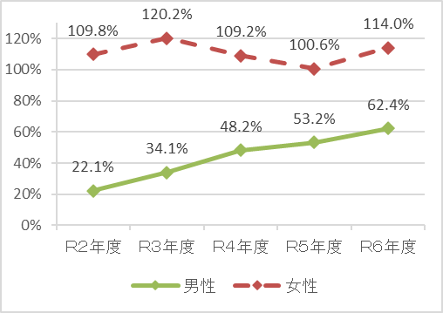
○男女別の育児休業取得率
 | 項目 | Ｒ２年度 | Ｒ３年度 | Ｒ４年度 | Ｒ５年度 | Ｒ６年度

 | 男性 | 22.1% | 34.1% | 48.2% | 53.2% | 62.4%
 | 女性 | 109.8% | 120.2% | 109.2% | 100.6% | 114.0%
 | ※『当該年度に新たに育児休業を取得した職員数
 | （当該年度以前に子が生まれた者含む）』／
 | 『当該年度に子が生まれた職員数』により算出しているため、
 | 100%を超えることがある

○男女別職員のまとまり別の育児休業取得率
 | 項目 | Ｒ２年度 | Ｒ３年度 | Ｒ４年度 | Ｒ５年度 | Ｒ６年度

 | 一般行政職 （男性） | 22.9% | 37.4% | 47.1% | 53.8% | 71.3%
 | 技術職等 （男性） | 21.5% | 30.1% | 49.4% | 52.4% | 51.7%
 | 一般行政職 （女性） | 116.2% | 117.9% | 120.8% | 97.0% | 106.6%
 | 技術職等 （女性） | 106.2% | 123.7% | 100.0% | 105.1% | 123.3%

○育児休業取得期間の分布割合
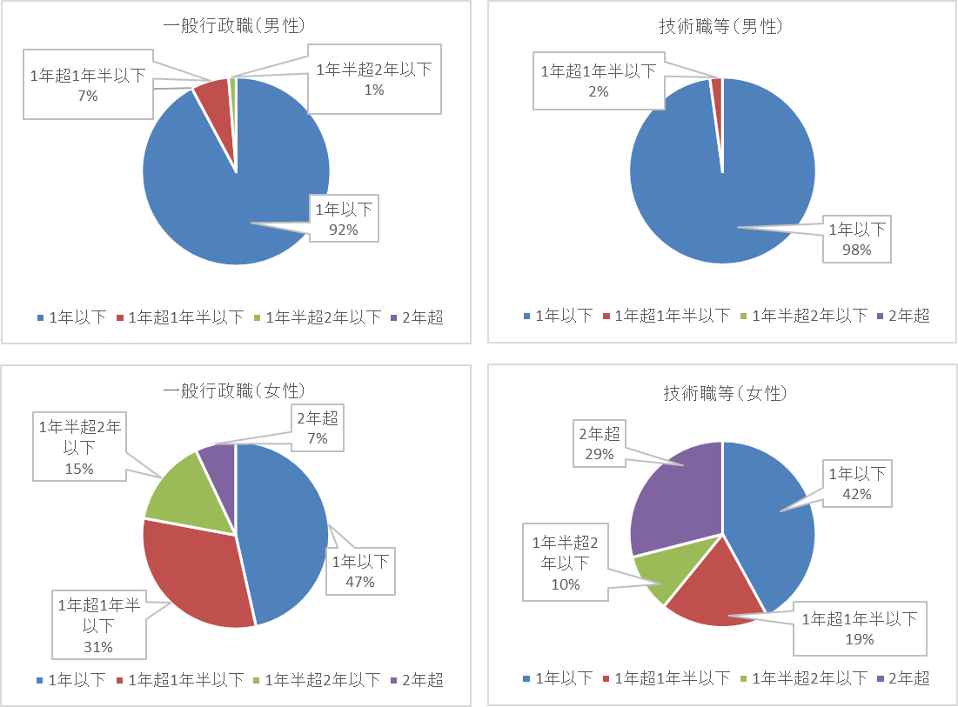

○男性の育児参加休暇取得率
 | 項目 | Ｒ２年度 | Ｒ３年度 | Ｒ４年度 | Ｒ５年度 | Ｒ６年度

 | 男性 | 83.2% | 78.7% | 87.5% | 87.3% | 93.9%
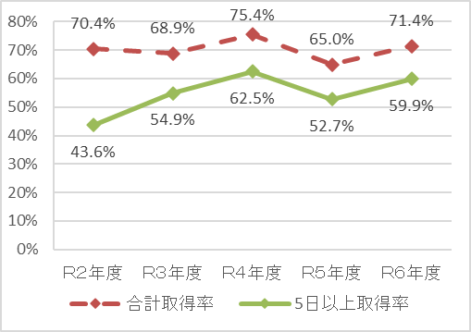
○男性の育児参加休暇及び妻の出産休暇取得率並びに
合計取得日数の分布状況
 | 項目 | Ｒ２年度 | Ｒ３年度 | Ｒ４年度 | Ｒ５年度 | Ｒ６年度

 | 合計取得率 | 70.4% | 68.9% | 75.4% | 65.0% | 71.4%
 | 5日以上取得率 | 43.6% | 54.9% | 62.5% | 52.7% | 59.9%

○年次休暇等取得率
 | 項目 | Ｒ２年度 | Ｒ３年度 | Ｒ４年度 | Ｒ５年度 | Ｒ６年度

 | 男性 | 56.7% | 62.4% | 64.1% | 72.2% | 77.3%
 | 女性 | 55.7% | 63.4% | 66.0% | 74.1% | 77.9%
 | 計 | 56.3% | 61.8% | 64.8% | 72.9% | 77.5%

○職員のまとまりごとの年次休暇取得率
 | 【平均取得日数】
 | 項目 | Ｒ２年度 | Ｒ３年度 | Ｒ４年度 | Ｒ５年度 | Ｒ６年度

 | 一般行政職 | 11日0時間 | 12日3時間 | 12日6時間 | 14日3時間 | 15日4時間
 | 技術職等 | 11日3時間 | 12日3時間 | 13日1時間 | 14日2時間 | 15日2時間
 | 計 | 11日2時間 | 12日3時間 | 13日0時間 | 14日3時間 | 15日3時間
 | ※20日以上付与されたものを対象

 | 【取得日数が5日未満の職員割合】
 | 項目 | Ｒ２年度 | Ｒ３年度 | Ｒ４年度 | Ｒ５年度 | Ｒ６年度

 | 一般行政職 | 16.4% | 14.4% | 13.2% | 6.6% | 7.1%
 | 技術職等 | 16.0% | 14.4% | 13.2% | 7.3% | 7.6%
 | 計 | 16.2% | 14.3% | 13.2% | 7.0% | 7.3%

○超過勤務の状況
 | 項目 | Ｒ２年度 | Ｒ３年度 | Ｒ４年度 | Ｒ５年度 | Ｒ６年度

 | 男性 | 14時間 | 16時間 | 14.3時間 | 14時間 | 13時間
 | 女性 | 15時間 | 17時間 | 14.0時間 | 13時間 | 13時間
 | 計 | 15時間 | 16時間 | 14.1時間 | 14時間 | 13時間
 | ※１年間分の超過勤務時間の１人当たり・１月当たり平均値

【非常勤職員】
○職員の女性割合
 | 項目 | Ｒ３年度 | Ｒ４年度 | Ｒ５年度 | Ｒ６年度 | Ｒ７年度

 | 職員数 | 1,811 | 1,802 | 1,792 | 1,871 | 1,910
 | うち女性 | 989 | 989 | 967 | 1015 | 1,052
 | 女性割合 | 54.6% | 54.9% | 54.0% | 54.2% | 55.1%
 | ※各年度5月1日時点

○男女別の育児休業取得率
 | 項目 | Ｒ２年度 | Ｒ３年度 | Ｒ４年度 | Ｒ５年度 | Ｒ６年度

 | 男性 | 0.0% | 0.0% | 0.0% | 0.0% | 0.0%
 | 女性 | 120.0% | 200.0% | 150.0% | 133.3% | 100.0%
 | ※『当該年度に新たに育児休業を取得した職員数（当該年度以前に子が生まれた者含む）』／
 | 『当該年度に子が生まれた職員数』により算出しているため、100%を超えることがある

○年次休暇等取得率
 | 項目 | Ｒ２年度 | Ｒ３年度 | Ｒ４年度 | Ｒ５年度 | Ｒ６年度

 | 男性 | 79.9% | 86.9% | 86.4% | 90.6% | 92.1%
 | 女性 | 83.0% | 83.7% | 89.8% | 92.8% | 92.2%
 | 計 | 81.5% | 85.2% | 88.2% | 91.8% | 92.2%
 | ※繰り越しを除く

○超過勤務の状況
 | 項目 | Ｒ２年度 | Ｒ３年度 | Ｒ４年度 | Ｒ５年度 | Ｒ６年度

 | 男性 | 0.0時間 | 0.0時間 | 0.0時間 | 0.0時間 | 0.0時間
 | 女性 | 0.0時間 | 0.0時間 | 0.0時間 | 0.0時間 | 0.0時間
 | 計 | 0.0時間 | 0.0時間 | 0.0時間 | 0.0時間 | 0.0時間
 | ※１年間分の超過勤務時間の１人当たり・１月当たり平均値

